상품제안서
PGA 2단자동/3단수동 암막 우양산 세트(4칼라) | 상품코드: F31026

 |  |  |  |  |  |  | 02-412-0044 | www.easy1.co.kr
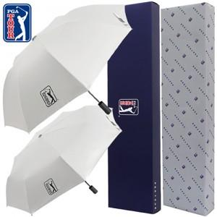

【상세/제작정보】

【인쇄/포장옵션】 | 실크 / 포장지포장

【공급단가】 | 수량 | 50~ | 100~ | 500~ | 1,000~ | 2,000~
*VAT별도 | 단가 | 17,400원 | 17,110원 | 16,670원 | 16,380원 | 15,950원

【상품 URL】 | https://dev.easy1.co.kr:443/src/goods_detail.php?gdno=31026

